工作表1
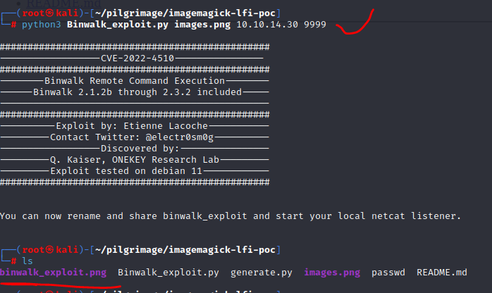
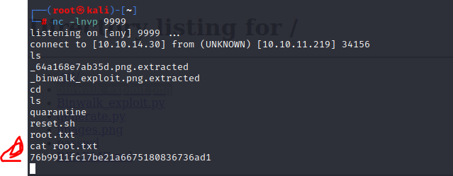
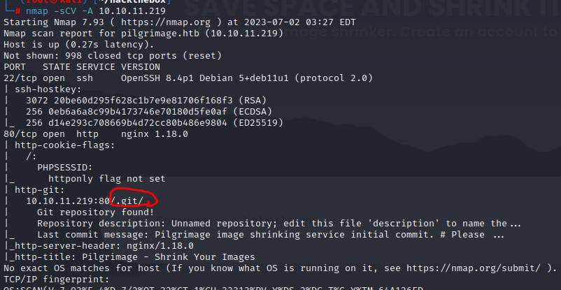

 |  | 爆破沒東西
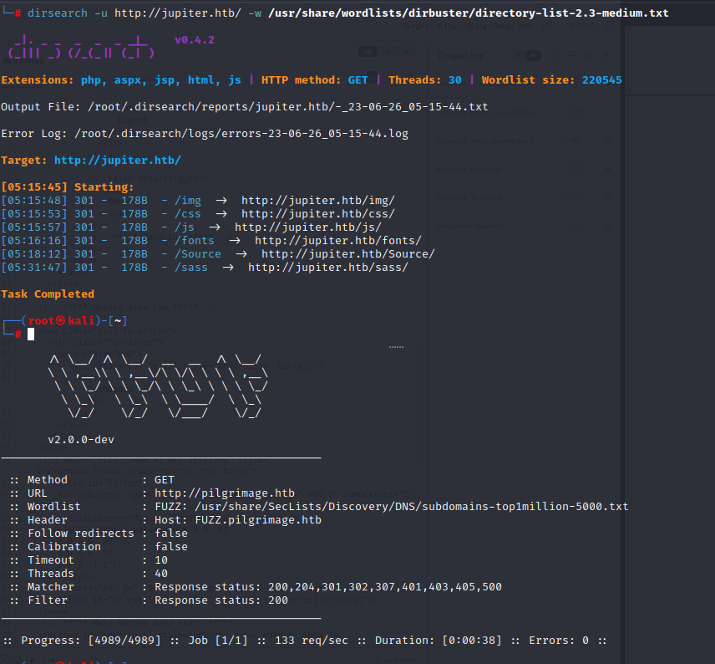

 |  | 看似能進行上傳漏洞


 |  | 更正，確認代碼是:進行圖片縮小

因80Port有.git，可參考網站 |  |  | https://github.com/arthaud/git-dumper

 | index.php | 來調整上傳文件的大小並將其保存在 /shrunk 路徑中。

ImageMagick 漏洞POC：https://github.com/Sybil-Scan/imagemagick-lfi-poc

 | 使用PY建一個png，再上傳並下載

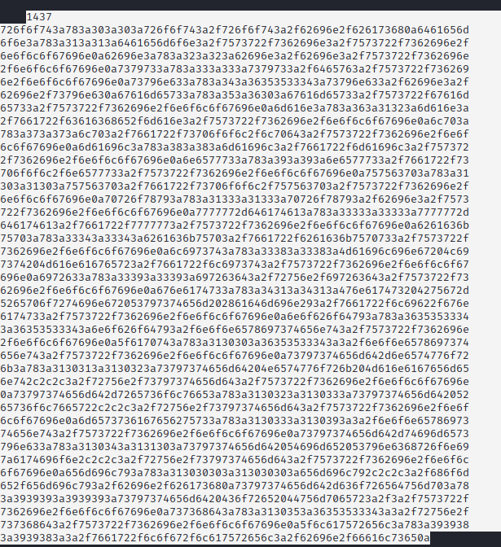

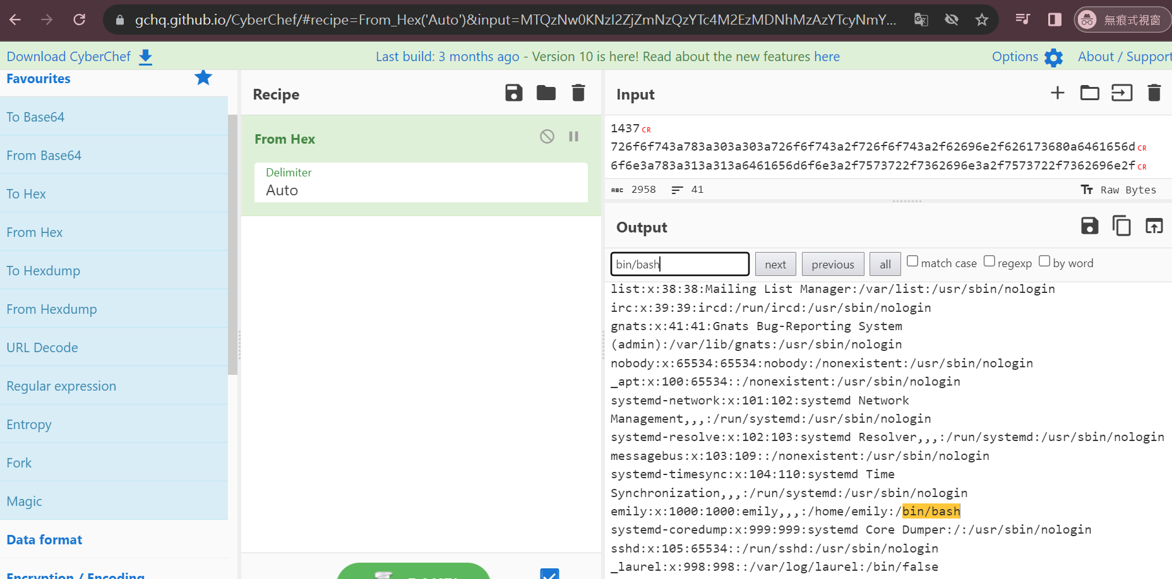

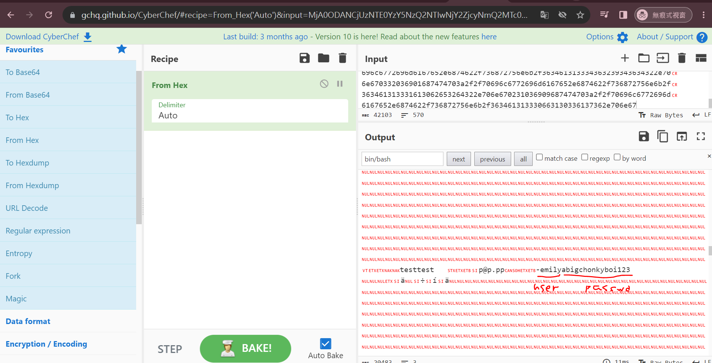

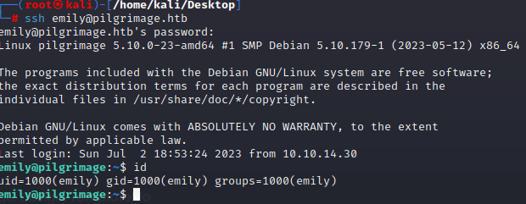

 | 兩個進程，可確認

Binwalk v2.3.2 - Remote Command Execution (RCE) |  |  |  | https://www.exploit-db.com/exploits/51249

